Tobacco
Tabaco
 | 70 | 30
 | 18.0
 | 82.0
 | 6.7
 | 93.3
18%
7%
de los hombres
de las mujeres

Prevalencia del tabaquismo
70%

Entre los fumadores actuales

 | 80.0
 | 20.0
 | 17.0
 | 83.0
 | 16.0
 | 84.0
 | 7.2
 | 92.8
 | 11.0
 | 89.0
80%
17%
16%
7%
11%
cigarrillos manufacturados
cigarrillos liados a mano
puros, puritos o cigarros
pipas
shisha

53% han intentado dejar de fumar en los últimos 12 meses
19% informan haber recibido consejo para dejar de fumar por un profesional de salud

 | - | 100.0
prevalencia del vapeo 18-44
prevalencia del vapeo 45-69
 | 2% | 5%

prevalencia del uso de cigarrillos electrónicos
3.1%

usuarios actuales vapean a diario
59%

Alcohol Use
Consumo de Alcohol
 | 22 | 78
 | 33.9
 | 66.1
34% de los hombres
 | 10.3
 | 89.7
10% de las mujeres
7% de las mujeres

 | 16.2
 | 83.8
 | 23.7
 | 76.3
24% de 18 a 44 años
16% de 45 a 69 años
22% | de la población consume alcohol actualmente

El número medio de tragos estándar en una ocasión es2.5
de quienes

 | 10 | 90
9%
consumieron 6 o más tragos en una sola ocasión en los últimos 30 días

10% | beben a diario
------------------------------------------------------------

14%
4%
 | 60 | 40
de los hombres consumieron 6 o más tragos en una sola ocasión
de las mujeres consumieron 6 o más tragos en una sola ocasión

Among current smokers
16%
La mayor prevalencia de consumo excesivo episódico es entre hombres de 18 a 44 años
64% | de la población son abstemios de por vida

Diet
Dieta
 | 53 | 0
 | 14
 | 86
14%
por semana en promedio las personas comen fruta, con 1,3 porciones consumidas por día en promedio
de la población no consume frutas ni verduras
3.7 Days

 | 71 | 0
17%

por semana en promedio las personas comen vegetales, con 1,4 porciones consumidas por día en promedio
de los de 18 a 44 años no consumen frutas ni verduras
5 Days

10%
 | 84.68778057
of those aged 45-69 years do not eat any fruits or vegetables

de la población consume menos de 5 porciones de frutas y/o verduras al día
85%
--------------------------------------------------------------------------------------------------------
 | 19.0
 | 26.0
 | 74.0
 | 11.0
 | 89.0
26% de 18 a 44 años
11% de 45 a 69 años
las personas siempre, o con frecuencia, consumen alimentos procesados con alto contenido de sal
19%
 | 24.7

 | 25.6
 | 74.4
 | 21.6
 | 78.4
de la población siempre, o con frecuencia, agrega sal o salsa salada a sus alimentos antes o durante la comida
26% de 18 a 44 años
22% de 45 a 69 años
25%

Physical Activity
Actividad Física
 | 10.6 | 89.4
7%
14%

de las mujeres no cumplen con la recomendación
de los hombres no cumplen con la recomendación
11%
de la población no cumple con las recomendaciones de actividad física de la OMS para personas de 18 a 69 años

 | 32.8 | 67.2
 | 74.3
 | 25.7
 | 74.3 | 25.7

74%
de los hombres no realizan actividad física vigorosa

33%
de las mujeres no realizan actividad física vigorosa

--------------------------------------------------------------------------------------------------------------------------------------------------

 | 37.0
 | 63.0
 | 75.0 | 25.0
 | 47.0
 | 53.0
47%
37%
no realizan actividad relacionada con el trabajo
no realizan actividad recreativa
75%
de la población no realiza ninguna actividad relacionada con el transporte, p. ej., caminar o andar en bicicleta como parte del traslado

--------------------------------------------------------------------------------------------------------------------------------------------------
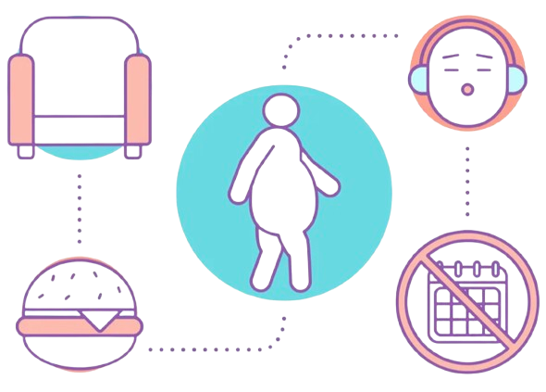
270

Minutos de actividad sedentaria por día

BMI
Índice de Masa Corporal (IMC)

 | 24.7 | 75.3


25%
de la población tiene obesidad

 | 12.1 | 87.9

12%
de las mujeres tienen obesidad
70%

de los individuos tienen sobrepeso u obesidad

 | 37.5 | 62.5
37%

de los hombres tienen obesidad

 | 26.9 | 73.1

27%
de la población tiene sobrepeso

 | 25.1 | 74.9
 | 28.8 | 71.2
25%
29%

de las mujeres tienen sobrepeso
de los hombres tienen sobrepeso

Raised blood pressure
Presión Arterial Elevada

 | 25.0 | 75.0

25%
han sido diagnosticados con presión arterial elevada
 | 30.0 | 70.0

De estos
58
están tomando medicación
----------------------------------------------------------------------------------
 | 18.0 | 82.0
30%

de la población tiene presión arterial elevada o toma medicación para ello

18%
de la población tiene hipertensión etapa 2, incluidos quienes toman medicación

 | 17.0
 | 83.0
17%
15%
23%
27%
Entre los de 18 a 44 años
diagnosticados y tomando medicación, pero su presión no está controlada
diagnosticados y tomando medicación, con su presión controlada
previamente diagnosticados y no están tomando medicación

 | 48.0
 | 52.0
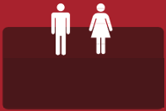
48%
44%
24%
Entre los de 45 a 69 años
35%
no han sido diagnosticados
hombres no diagnosticados
mujeres no diagnosticadas

Diabetes
Azúcar en Sangre Elevado

de la población informa no haberse medido nunca el nivel de azúcar en sangre
de la población fue diagnosticada previamente con azúcar en sangre elevada o diabetes
27%
24%

Entre quienes fueron diagnosticados previamente con diabetes

Entre la población general
 | 57.0 | 43.0
 | 7.8
 | 92.2

7.8%

tienen glucosa elevada y están tomando medicación
57%
han recibido al menos dos pruebas de HbA1c en el último año como parte del control de su diabetes

 | 4.8
 | 95.2
 | 30.0 | 70.0
4.8%

están diagnosticados pero no toman medicación

30%
nunca han tenido un examen ocular

 | 50.0 | 50.0
 | 1.6
 | 98.4
1.6%
tienen glucosa elevada pero no han sido diagnosticados
50%
nunca han tenido un examen de pies

Raised cholesterol
Colesterol Total Elevado

 | 33.0 | 67.0
33%
nunca se han medido el colesterol

 | 18.0 | 82.0
-----------------------------------------------------------------------------------------------------------------------------------------------------------------
 | 32.0
 | 68.0
32%

de los diagnosticados con colesterol elevado están tomando medicación

18%
han sido diagnosticados previamente con colesterol elevado

-----------------------------------------------------------------------------------------------------------------------------------------------------------------
 | 32.0 | 68.0

32%
de la población tiene colesterol alto (definido como más de 190 mg/dL) o está tomando medicación

 | 41.0 | 59.0

41%
de los de 45 a 69 años tienen colesterol alto (definido como más de 190 mg/dL) o están tomando medicación

-----------------------------------------------------------------------------------------------------------------------------------------------------------------

 | 6.2
 | 93.8
 | 10.0
 | 90.0
50%
 | 50.0 | 50.0
 | 53.0 | 47.0
53%
6%
10%

tienen colesterol muy alto definido como un total de ≥240 mg/dL
incluyendo a quienes toman medicación, tienen colesterol muy alto
de los hombres tienen HDL bajo (colesterol bueno)
de las mujeres tienen HDL bajo (colesterol bueno)

Cardiovascular disease
Enfermedad Cardiovascular
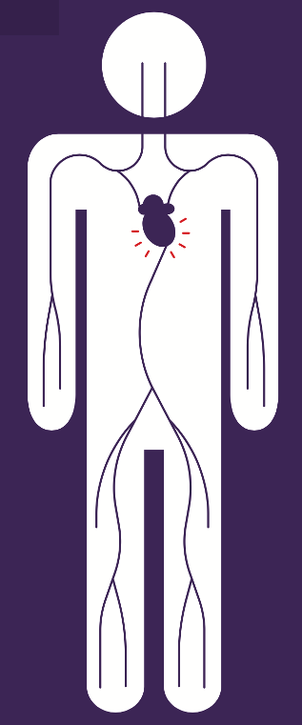

3.7%

informan haber tenido un infarto, dolor en el pecho por enfermedad cardíaca (angina) o un accidente cerebrovascular



5.8%
Esto es más alto entre los de 45 a 69 años



9.7%

de la población de 45 a 69 años informa tomar aspirina para prevenir o tratar enfermedades cardíacas

Health Behaviour advice
Consejos sobre Estilo de Vida

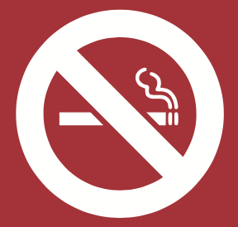
8.3%

de la población informa haber recibido consejo para dejar de fumar o no empezar durante los últimos 12 meses

 | 29.0 | 71.0
 | 26.0
 | 74.0
26%

aconsejados a reducir la grasa en su dieta

29%
han recibido consejo de comer cinco porciones de frutas y verduras al día

 | 36.0
 | 64.0
 | 25.0 | 75.0
36%

aconsejados a realizar más actividad física

25%
una cuarta parte ha sido aconsejada reducir bebidas azucaradas

 | 37.0
 | 63.0
 | 65.0 | 35.0
37%
aconsejados a mantener un peso saludable o perder peso

65%
han recibido consejo sobre reducir el contenido de sal en sus alimentos

Multiple risk factors
Múltiples Factores de Riesgo

 | 34.0 | 66.0

34%
un tercio de nuestra población tiene entre 3 y 5 factores de riesgo

 | 63.0 | 37.0

63%
casi dos tercios de la población tiene entre 1 y 2 factores de riesgo

 | 2.8 | 97.2

2.8%
de la población tiene 0 factores de riesgo

24%
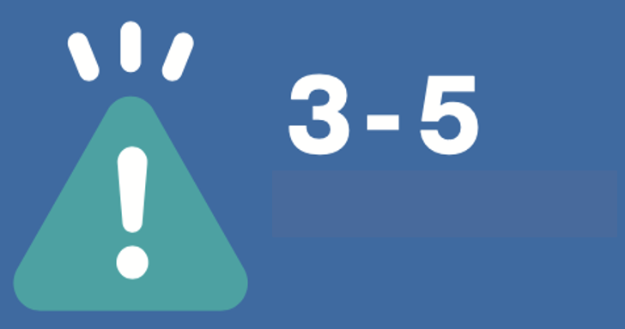
47%

Factores de riesgo
de los de 45 a 69 años tienen entre 3 y 5 factores de riesgo
de los de 18 a 44 años tienen entre 3 y 5 factores de riesgo

